07_08_チャット画面
画面名 | チャット画面 | ID | 7 | 作成者 | 佐藤豊 | 作成日 | 2023-10-05
 |  |  |  | 変更者 |  | 更新日
説明

画面イメージ
 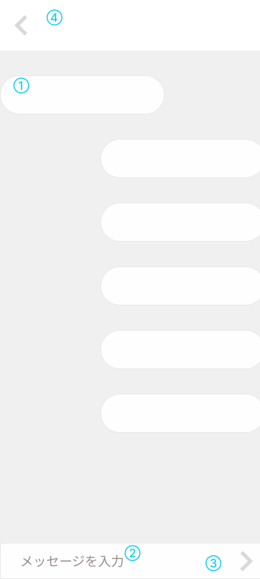

項目定義

No | 項目名 | 表示名 | I/O | オブジェクト | 備考
1 | メッセージ履歴 | メッセージ履歴 | 出力 | text
2 | メッセージ | メッセージ | 入力 | text
3 | メッセージ送信 | メッセージ送信ボタン | 出力 | button
4 | 戻る | 戻るボタン | 出力 | button
5
6
7

画面遷移

リンク | トリガー | 画面名 | 遷移方法 | 遷移タイプ | 備考
3 | 戻るボタン | チャット履歴画面 | ボタンクリック | 通常遷移

アクション

リンク | トリガー | アクション概要 |  |  | 備考

メッセージ

表示場所 | 確認対象(No) | メッセージ表示条件 | メッセージ内容 |  | 備考

